상품제안서
뮤스트 메가링 USB 3.0 메모리(16~128GB) | 상품코드: S23406

 |  |  |  |  |  |  | 02-713-8555 | www.synergygift.co.kr
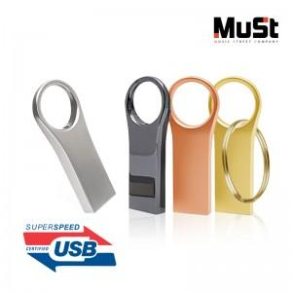

【상세/제작정보】

【인쇄/포장옵션】 | 레이저 / 포장지포장

【공급단가】 | 수량 | 50~ | 100~ | 500~ | 1,000~ | 3,000~
*VAT별도 | 16GB | 8,180원 | 7,980원 | 7,720원 | 7,460원 | 7,260원
 | 32GB | 10,680원 | 10,420원 | 10,080원 | 9,740원 | 9,480원
 | 64GB | 11,810원 | 11,530원 | 11,150원 | 10,770원 | 10,490원
 | 128GB | 24,310원 | 23,730원 | 22,950원 | 22,170원 | 21,590원

【상품 URL】 | https://www.synergygift.co.kr:443/src/goods_detail.php?gdno=23406

